PC
唯医UI问题汇总
模块 | 页面 | 问题描述 | 问题类型 | 建议 | 截图 | 重要性 | 备注
搜索 | 首页 | · 输入文字时，输入框缺失激活状态； · 输入光标颜色不对； | 体验 | · 添加输入框激活状态； · 改变光标颜色；
 |  | · 联想词鼠标划过时，第一条和最后一条的背景色块缺失 圆角 | 体验 | 加上圆角
 | 搜索首页 | 1. 标签尺寸不对，应该是75*24； 2. 下拉图标距离右侧的距离不对，应该是6px； 3. 下拉弹层的整体高度不对； | 体验 | 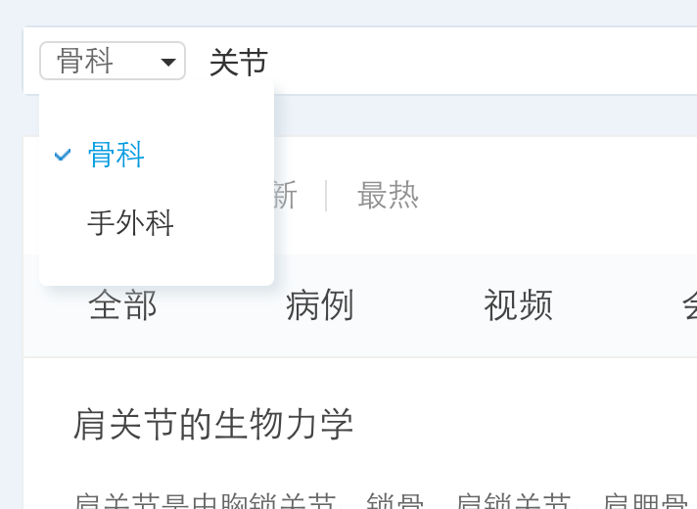
 |  | 1. 资源类型筛选条的背景色不对； 2. 筛选条的上方缺失一根间隔线； 3. 筛选条的选中状态下方多出一根间隔线； 4. 筛选条的未选中的状态的隔线的高度不对； 5. 未选中的字的颜色不对； | 体验 | 
 |  | · 结果提示上方的间距不对； | 体验
 |  | 1. 搜索列表距离上方间隔线的距离不对，应该是30px； 2. 两个社交结果之间的间距不对，应该是30px； 3. 社交结果的图标和文字的对齐方式不对； | 体验 | 
 |  | 1. 图标没切全； 2. 标题栏目下方的间隔线颜色不对； 3. 搜索此条的第一条距离上方间隔线和最后一条距离版 块底部的距离不对，应该是24px； | 体验

APP-android
唯医UI问题汇总
模块 | 页面 | 问题描述 | 建议 | 优先级

搜索 | 首页 | 热门标签中标签的角度不对，应该是全角 | 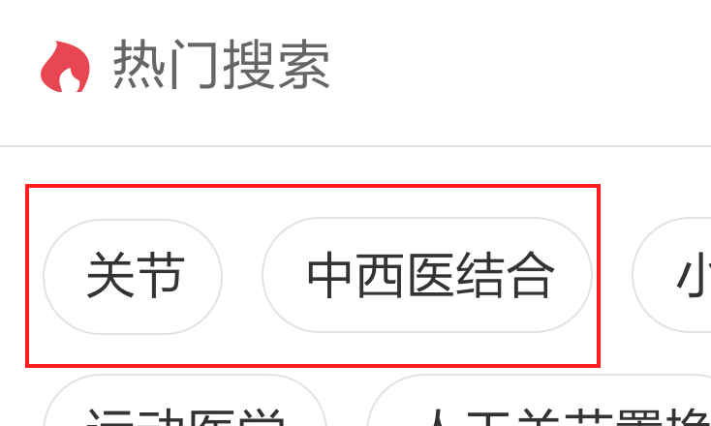
 |  | 热门图标颜色调整＃E84652 | 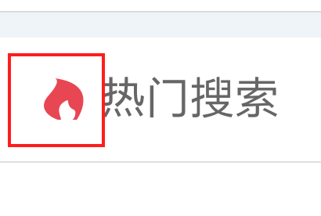
 |  | 历史搜索中搜索关键词多的情况下无滚动条
 |  | 切换到骨外科时文字错位 应该是根据间距向后退 | 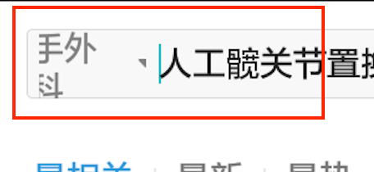
我的 | 未登录 | 去认证以及登陆按钮无白色透明底 | 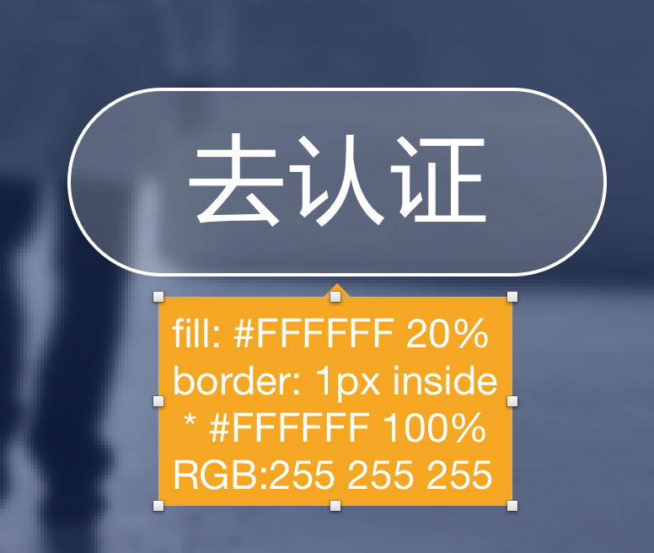
 | 主页 | 主页图标选中时错误 | 
 | 简介 | 个人信息进度条灰色条与蓝色条太弱了
 | 编辑简介 | 编辑简介增加表单项全是蒙层没有抬头（出生年月以及性别选项） | 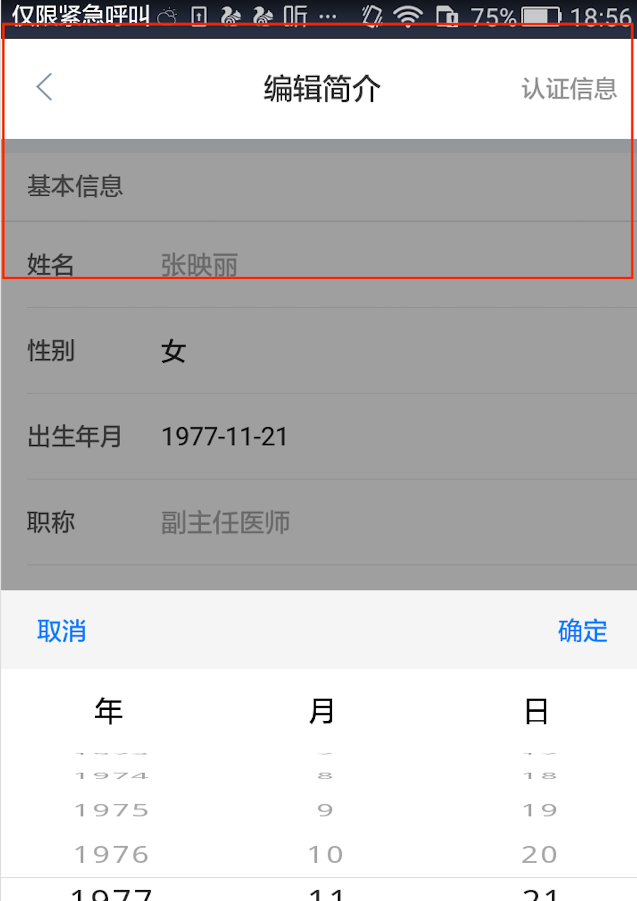 上面抬头去掉
 |  | 搜索无结果文案问题同时无添加医院按钮 | 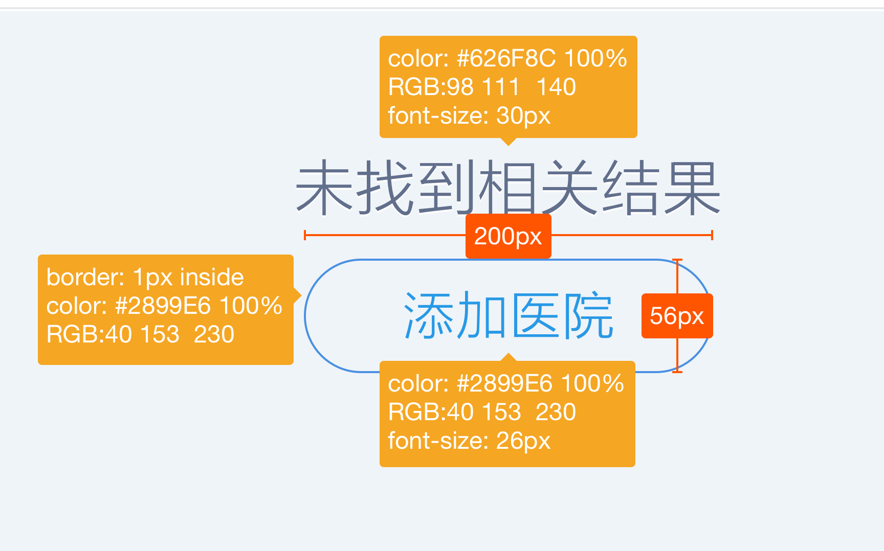
 |  | 专业领域栏目抬头标题文案不对

APP-IOS
唯医UI问题汇总
模块 |  | 问题描述 | 问题类型 | 建议 | 重要性 | 备注
搜索 | 搜索默认页面 | 热门搜索标签是全圆角 | 视觉遗留
 |  | 科室筛选框间隔线颜色：228，233，237 | 视觉遗留 | 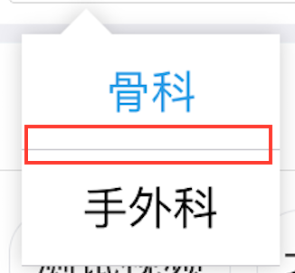
 | 搜索结果页 | Tab 栏调整为两边各留30px, 其余的等分处理 | 视觉优化
 |  | 病例和视频结果页，资源与下方间隔线的距离为40px | 视觉遗留
 |  | 搜索全部分类的医师列表 | 视觉遗留
 |  | 更多用户列表高度调整 | 视觉遗留 | 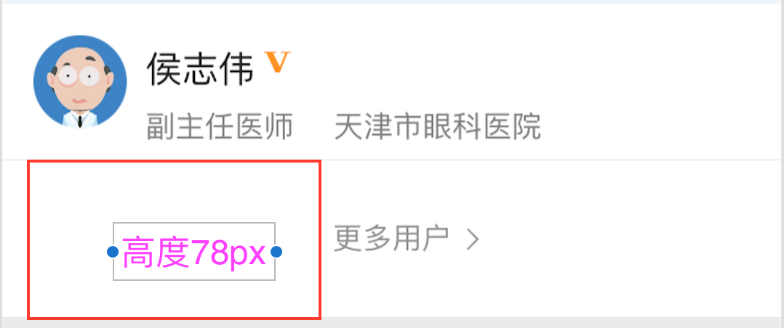

 | 发布病例 | 标题填写时文字与下方间隔线的距离36px | 视觉遗留 | 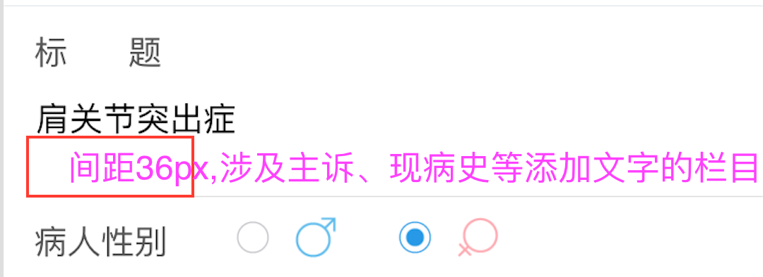
 |  | 添加影像，外边框颜色＃198,198,198 | 视觉遗留 | 
 |  | 添加照片，用户可能会习惯点击右上角的小圆圈，现在不是很好选择 | 易用性 | 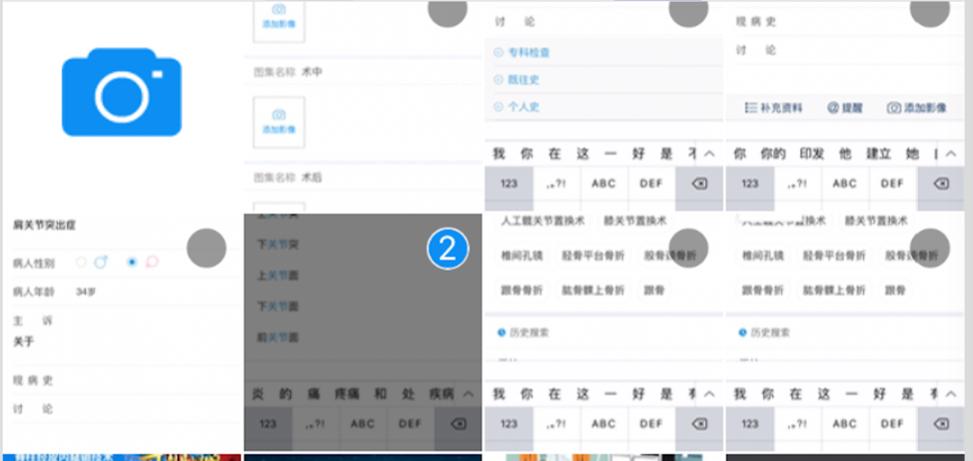
 |  | 照片下拉筛选，被选择的文件夹外边框描边为3px | 视觉遗留
 | 发布话题 | 添加影像图表变形，与病例一致即可
 |  | 加载样式在图片里居中显示 |  | 